Sheet2
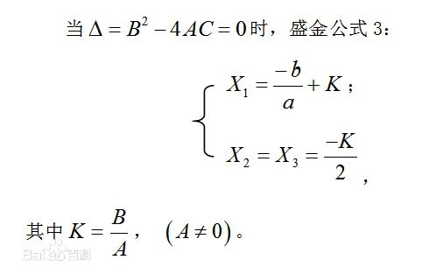
ax³ | bx³ | cx | d | A | B | C | Δ | 公式序号 | 条件 | 说明 | K | x1 | x2 | x3
a | b | c | d | b²-3ac | bc-9ad | c²-3bd | B²-4AC
1 | 0 | -15 | -4 | 45 | 36 | 225 | -39204 | 4 | Δ<0 | 三个实根
1 | -3 | -144 | 432 | 441 | -3456 | 24624 | -31492800 | 4 | Δ<0 | 三个实根
1 | 1 | -8 | -12 | 25 | 100 | 100 | 0 | 3 | Δ=0 | 三个实根(两个重根) | 4 | 3 | -2
3 | 3 | 1 | 1 | 0 | -24 | -8 | 576 | 2 | Δ>0 | 一个实根+两个虚根
2 | 2 | 2 | 1 | -8 | -14 | -2 | 132 | 2 | Δ>0 | 一个实根+两个虚根
3 | 3 | 1 | 0.11111111111 | 0 | 0 | 0 | 0 | 1 | A＝B＝0 | 三个实根(都是重根)

一A=B=0
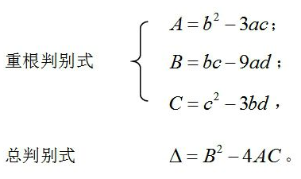

二Δ>0
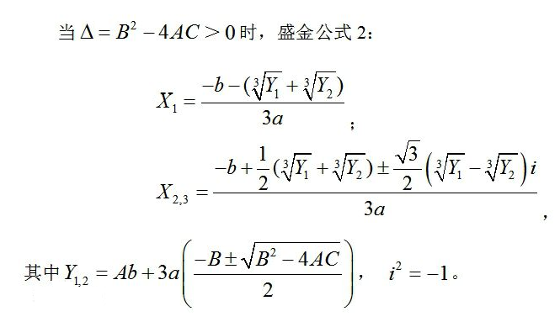

三Δ=0
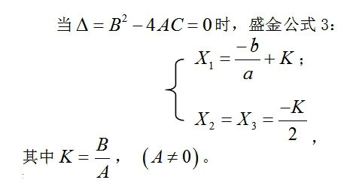

四Δ<0
